Ficha S Ciudadano
Ficha Técnica de identificación y control de producto
1. Generalidades
 |  | Seleccione el proceso |  | Servicio al Ciudadano |  | Acuerdo Nivel de servicio (ANS en días) | Tipo de Salida/ Entregable
 | 11 | Nombre Salida/Entregable :
 | 1 | Plan Operativo |  |  |  | 60 | Producto interno | 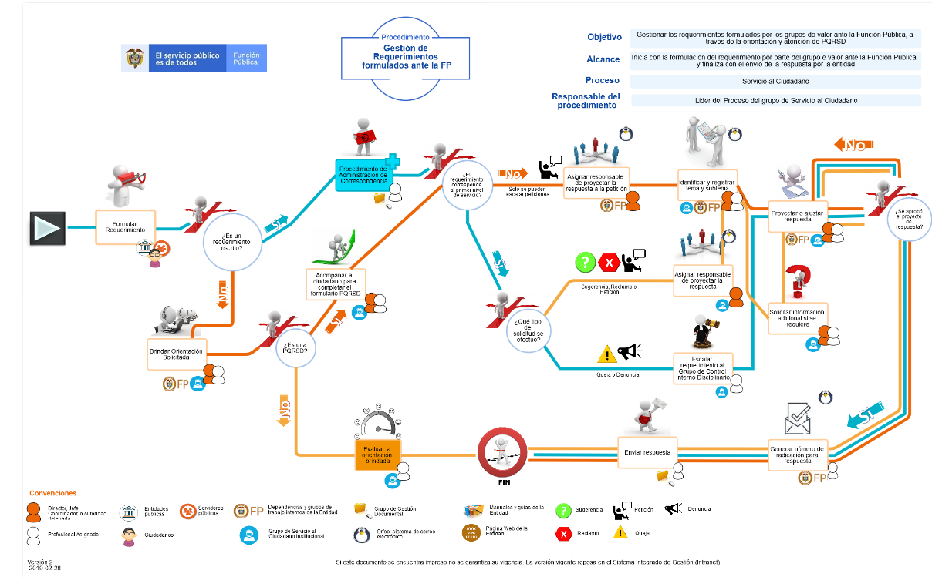
 | 2 | Plan Anticorrupción y de servicio al ciudadano |  |  |  | 60 | Producto interno
 | 3 | Modelo de servicio al ciudadano Función Pública |  |  |  | 75 | Producto interno
 | 4 | Protocolos de servicio |  |  |  | 60 | Producto interno
 | 5 | Resolución de PQRSDs |  |  |  | 90 | Producto interno
 | 6 | Peticiones de información y copias de documentos |  |  |  | 10 | Orientación Multicanal
 | 7 | Peticiones de consulta a la Función Pública |  |  |  | 30 | Orientación Multicanal
 |  | Peticiones de documentos y de información de otras entidades |  |  |  | 10 | Orientación Multicanal
 |  | Petición de examen de documentos |  |  |  | 10 | Orientación Multicanal
 |  | Peticiones de Informes de Control para Congresistas de la República |  |  |  | 5 | Orientación Multicanal
 |  | Peticiones de Informes de Control para Cámaras Legislativas |  |  |  | 10 | Orientación Multicanal

2. Caracteristicas Generales
Tipo de Producto |  |  |  | Documentos Técnicos
Descripción del Producto/Servicio |  |  |  | Productos emitidos para el desarrollo de la gestión publica.
Responsable del Producto /Servicio |  |  |  | Líder del Grupo de Servicio al Ciudadano
 |  | Requisito | ¿Aplica? | Descripción requisito | Control | Responsable del Control | Frecuencia Seguimiento | Registro el seguimiento | Cuando es No Conforme | Acción a seguir al detectar PNC | Responsable de la liberación producto
-1 |  | CLARIDAD (Variable/atributo/característica de requisito determinado por el cliente) | Aplica | Que el documento sea de fácil comprensión, que permita al usuario hacer uso de manera sencilla | Mecanismo: Reuniones de equipo del grupo de Servicio al Ciudadano Control: Verificación de cumplimiento de requisitos funcionales del documento | Designado por el Lider del proceso | Cada vez que se termine un documento, o un ajuste funcional al mismo, antes de validarlo con el Líder del proceso. | Acta de reuniones o correos con aprobación del documento o formato | Cuando incumple 2 o más controles preestablecidos en la presente ficha | Ajustar el documento y hacer seguimiento periodico de su ejecución. | Designado por el Lider del Proceso
0 |  | CONFIABILIDAD (Variable/atributo/característica de requisito determinado para el producto/ servicio/ resultado) | Aplica | Que el contenido del documento esté validado por el lider del proceso, sea coherente con el propósito y permitan credibilidad para su uso por parte del usuario. | Mecanismo: Acta de reuniones o correos con resultados de revisión y validación del contenido del documento (por el líder de Proceso) Control: Seguimiento permanente a la construcción del documento y realimentación proactiva a los responsables. | Lider del proceso | Cada vez que se genere, modifique o elimine un documento técnico asociado al proceso, previo al momento de publicación. | Acta de reuniones internas y externas |  |  | Lider del proceso
1 |  | CUMPLIMIENTO (Variable/atributo/característica de requisito determinado por la legislación vigente) | Aplica | Que se ajuste a los lineamientos aplicables según las disposiciones legales. | Mecanismo: Normograma, Control: Consulta permanente de Legislación, adecuación al proceso ante nuevos requerimientos o modificaciones a los existentes y difusión a partes interesadas para su ejecución. | Designado por el Lider del proceso | Cada vez que se genere, modifique o elimine una norma aplicable al proceso. | Repositorio de calidad FP (intranet), Acta de reunión internas y externas |  |  | Lider del proceso
2 |  | OPORTUNIDAD (Variable/atributo/característica de requisito determinado por FP) | Aplica | Que el documento se publique y socialice en los tiempos planificados y su entrega sea la acordada con las partes interesadas. | Mecanismo: Tablero de Control, Calidad FP Control: Informes de estado de avance a compromisos adquiridos por los responsables del plan. Control de cambios a dichos documentos | Lider del proceso | Mensual | Repositorio de calidad FP (intranet), SGI, Tablero de Control |  |  | Lider del proceso/ Grupo de Mejoramiento

Tipo de Producto |  |  |  | Producto Interno
Descripción del Producto/Servicio |  |  |  | Documentos de trabajo internos para el soporte de las operaciones y funciones administrativas de las dependencias
Responsable del Producto /Servicio |  |  |  | Secretaría General
 |  | Requisito | ¿Aplica? | Descripción requisito | Control | Responsable del Control | Frecuencia Seguimiento | Registro el seguimiento | Cuando es No Conforme | Acción a seguir al detectar PNC | Responsable de la liberación producto
-1 |  | CLARIDAD (Variable/atributo/característica de requisito determinado por el cliente) |  | Que el documento sea de fácil comprensión, que permita al usuario hacer uso de manera sencilla | Mecanismo: Validación de la información, por parte del Coordinador del Grupo Control: Verificación de cumplimiento de requisitos funcionales del documento | Líder del Proceso | Cada vez que se termine un documento, o un ajuste funcional al mismo, antes de oficializar la entrega del documento al usuario final. | Documento original archivado con la firma de aprobación del líder del Subproceso. Correos electrónicos de validación del contenido del documento. | Generación incorrecta o documento desactualizado - Incumplimiento de 4 de 4 Características | Corregir el documento después de la detección y comunicar los ajustes realizados a las dependencias involucradas. | Líder del Proceso
0 |  | CONFIABILIDAD (Variable/atributo/característica de requisito determinado para el producto/ servicio/ resultado) |  | Que el contenido del documento esté validado por el lider del proceso, sea coherente con su propósito y permita credibilidad para su uso por parte del usuario.
1 |  | CUMPLIMIENTO (Variable/atributo/característica de requisito determinado por la legislación vigente) |  | Que se ajuste a los lineamientos aplicables según las disposiciones legales. | Mecanismo: Normograma Control: Consulta permanente de Legislación, adecuación al proceso ante nuevos requerimientos o modificaciones a los existentes y difusión a partes interesadas para su ejecución. | Designado por el Líder del Proceso | Cada vez que se genere, modifique o elimine un documento de tipo legal aplicable al proceso. | Calidad FP, Correos electrónicos y documentos en archivo
2 |  | OPORTUNIDAD (Variable/atributo/característica de requisito determinado por FP) |  | Que el documento se publique y socialice en los tiempos planificados y su entrega sea la acordada con las partes interesadas. | Mecanismo: Planes, Cronogramas internos, Normograma, ANS Control: Informes de estado de avance a compromisos adquiridos por los responsables del plan, Seguimiento a ANS y Cronogramas. | Líder del Proceso | Conforme a las fechas preestablecidas en los cronogramas internos y planes. | SGI, Correos electrónicos, Actas de reuniones internas

Tipo de Producto |  |  |  | Orientación Multicanal
Descripción del Producto/Servicio |  |  |  | Orientación a los grupos de valor en temas de competencia de FP.
Responsable del Producto /Servicio |  |  |  | Líder del Grupo de Servicio al Ciudadano
 |  | Requisito | ¿Aplica? | Descripción requisito | Control | Responsable del Control | Frecuencia Seguimiento | Registro el seguimiento | Cuando es No Conforme | Acción a seguir al detectar PNC | Responsable de la liberación producto
-1 |  | CLARIDAD (Variable/atributo/característica de requisito determinado por el cliente) | Aplica | Que el servicio prestado sea asequible al usuario y que cumpla de manera sencilla y directa su requerimiento | Mecanismo: (Prevención) Realizar diagnósticos preventivos y Capacitaciónes del personal en servicio al cliente Control: Acta de realización de capacitación | Designado por el Lider del proceso | Cada vez que se detecte una eventualidad, dentro del proceso de analisis para la elaboración de los informes tremiestrales. | Resultados Encuestas | Cuando incumple 2 o más controles preestablecidos en la presente ficha | Realimentar al equipo de trabajo respecto al resultado del diagnóstico, ajustar el trámite (y el documento de Resolución PQRSDs) si aplica y desarrollar un plan de mejoramiento para la siguiente vigencia. | Lider del proceso
0 |  | CONFIABILIDAD (Variable/atributo/característica de requisito determinado para el producto/ servicio/ resultado) | Aplica | Que la información entregada en la orientación sea coherente con la solicitud y permitan credibilidad por parte del usuario. | Mecanismo: Consulta a fuentes de Información con credibilidad. Control: Consulta permanente y comparación de datos. | Lider del proceso | Cada vez que se genere, modifique o elimine una norma legal aplicable a la Resolución de PQRSD | Acta de reunion internas y externas
1 |  | CUMPLIMIENTO (Variable/atributo/característica de requisito determinado por la legislación vigente) | Aplica | Que la orientación prestada se ajuste a los lineamientos aplicables según las disposiciones legales. | Mecanismo: Normograma, Control: Consulta permanente de legislación, adecuación al proceso ante nuevos requerimientos y difusión a partes interesadas para su ejecución. | Lider del proceso | Cada vez que se genere, modifique o elimine una norma legal aplicable a la Resolución de PQRSD | Repositorio de calidad FP (intranet), Acta de reunión internas y externas
2 |  | OPORTUNIDAD (Variable/atributo/característica de requisito determinado por FP) | Aplica | Que el servicio se preste en los tiempos definidos por la Entidad y dentro de los acuerdos consignados entre las partes interesadas. | Mecanismo: Sistema de gestión documental de la FP, EVA, CRM. Control: Indicadores de estado de documentación y respuestas. | Designado por el Lider del proceso | Semanal | Aplicativo de Gestión Documental

